Page1
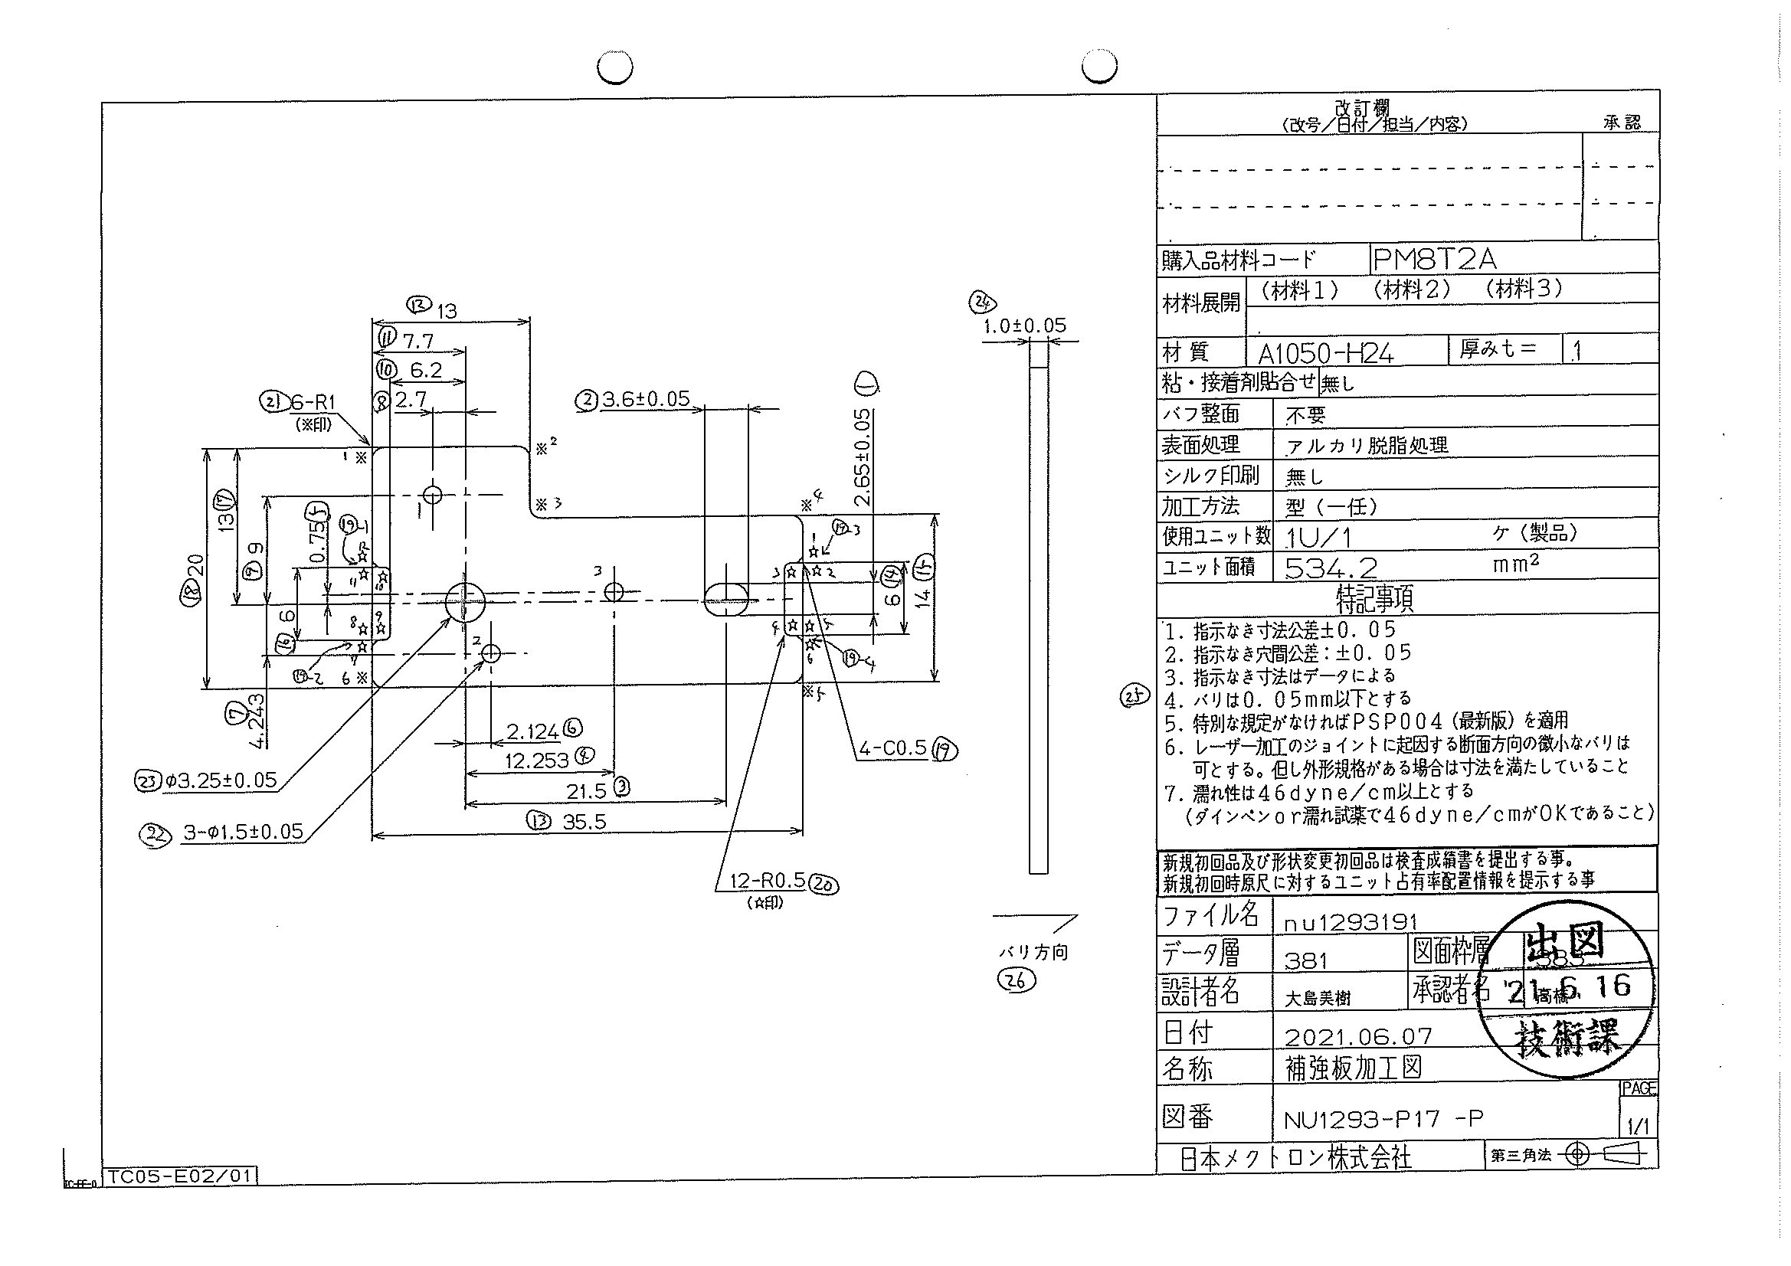
 |  |  |  |  |  |  |  |  |  |  |  | 工程能力調査表 |  |  |  |  |  |  |  |  |  |  |  |  |  |  |  |  |  |  | 1 |  | 項中 |  | 4 | 項

図番 | NU1293-P17 |  |  |  |  |  |  |  |  | 品名 |  | 補強板 |  |  |  |  |  |  |  | 工程能力調査 |  |  |  | 測定日 |  | 2021-07-06 |  |  |  | 備考

項 目 | 23 |  |  |  | 22 |  |  |  | 22 |  |  |  |  | 22 |  |  |  | 8 |  |  |  | 9 |  |  |  | 4 |  |  |  | 6 |  |  |  |  |  |  | 23 | 22 | 22 | 22 | 8 | 9 | 4 | 6 | 7 | 5 | 6 | 14 | 15 | 2 | 13 | 18 | 12 | 16 | 3 | 17 | 19 | 19 | 19 | 19 | 10 | 11 | 21 | 21 | 21 | 21 | 21 | 21
規 格 |  | 3.250 |  | 0.050 |  | 1.500 |  | 0.050 |  |  | 1.500 |  | 0.050 |  | 1.500 |  | 0.050 |  | 2.700 |  | 0.100 |  | 9.000 |  | 0.050 |  | 2.124 |  | 0.050 |  | 2.124 |  |  | 0.050 |  |  | 1 | 2 | 3 | 4 | 5 | 6 | 7 | 8 | 9 | 10 | 11 | 12 | 13 | 14 | 15 | 16 | 17 | 18 | 19 | 20 | 21 | 22 | 23 | 24 | 25 | 26 | 27 | 28 | 29 | 30 | 31 | 32
 |  |  |  | -0.050 |  |  |  | -0.050 |  |  |  |  | -0.050 |  |  |  | -0.050 |  |  |  | -0.050 |  |  |  | -0.050 |  |  |  | -0.050 |  |  |  |  | -0.050 |  |  | 3.25 | 1.5 | 1.5 | 1.5 | 2.7 | 9 | 12.253 | 2.124 | 4.243 | 0.75 | 2.65 | 6 | 14 | 3.6 | 35.5 | 20 | 13 | 6 | 21.5 | 13 | 0.5 | 0.5 | 0.5 | 0.5 | 6.2 | 7.7 | 1 | 1 | 1 | 1 | 1 | 1
測定機器 | Keyence IM |  |  |  | Keyence IM |  |  |  | Keyence IM |  |  |  |  | Keyence IM |  |  |  | Keyence IM |  |  |  | Keyence IM |  |  |  | Keyence IM |  |  |  | Keyence IM |  |  |  |  |  |  | 0.05 | 0.05 | 0.05 | 0.05 | 0.05 | 0.05 | 0.05 | 0.05 | 0.05 | 0.05 | 0.05 | 0.05 | 0.05 | 0.05 | 0.05 | 0.05 | 0.05 | 0.05 | 0.05 | 0.05 | 0.05 | 0.05 | 0.05 | 0.05 | 0.05 | 0.05 | 0.05 | 0.05 | 0.05 | 0.05 | 0.05 | 0.05
両側／片側 | 両側 |  |  |  | 両側 |  |  |  | 両側 |  |  |  |  | 両側 |  |  |  | 両側 |  |  |  | 両側 |  |  |  | 両側 |  |  |  | 両側 |  |  |  |  |  |  | -0.05 | -0.05 | -0.05 | -0.05 | -0.05 | -0.05 | -0.05 | -0.05 | -0.05 | -0.05 | -0.05 | -0.05 | -0.05 | -0.05 | -0.05 | -0.05 | -0.05 | -0.05 | -0.05 | -0.05 | -0.05 | -0.05 | -0.05 | -0.05 | -0.05 | -0.05 | -0.05 | -0.05 | -0.05 | -0.05 | -0.05 | -0.05
1 |  |  | 3.2500 |  |  |  | 1.4980 |  |  |  |  | 1.4970 |  |  |  | 1.4980 |  |  |  | 2.6940 |  |  |  | 8.9980 |  |  |  | 12.2530 |  |  |  |  | 2.1220 |  |  |  | 3.25 | 1.498 | 1.497 | 1.498 | 2.694 | 8.998 | 12.253 | 2.122 | 4.244 | 0.745 | 2.653 | 6.016 | 13.988 | 3.6 | 35.495 | 19.991 | 12.994 | 5.988 | 21.491 | 12.995 | 0.492 | 0.5 | 0.473 | 0.487 | 6.199 | 7.698 | 0.995 | 0.969 | 1.016 | 1.004 | 1.022 | 1.008
2 |  |  | 3.2530 |  |  |  | 1.4980 |  |  |  |  | 1.4970 |  |  |  | 1.4980 |  |  |  | 2.6960 |  |  |  | 8.9980 |  |  |  | 12.2530 |  |  |  |  | 2.1230 |  |  |  | 3.253 | 1.498 | 1.497 | 1.498 | 2.696 | 8.998 | 12.253 | 2.123 | 4.243 | 0.748 | 2.657 | 6.018 | 13.988 | 3.601 | 35.498 | 19.99 | 12.992 | 5.987 | 21.494 | 12.995 | 0.488 | 0.503 | 0.469 | 0.488 | 6.199 | 7.7 | 0.985 | 0.986 | 1.022 | 1.001 | 1.012 | 1.011
3 |  |  | 3.2530 |  |  |  | 1.4980 |  |  |  |  | 1.4970 |  |  |  | 1.4980 |  |  |  | 2.6960 |  |  |  | 8.9980 |  |  |  | 12.2530 |  |  |  |  | 2.1230 |  |  |  | 3.253 | 1.498 | 1.497 | 1.498 | 2.696 | 8.998 | 12.253 | 2.123 | 4.243 | 0.749 | 2.656 | 6.015 | 13.989 | 3.601 | 35.498 | 19.989 | 12.992 | 5.985 | 21.495 | 12.995 | 0.49 | 0.504 | 0.473 | 0.49 | 6.198 | 7.699 | 0.986 | 0.985 | 1.018 | 1.006 | 1.007 | 1.012
4 |  |  | 3.2520 |  |  |  | 1.4980 |  |  |  |  | 1.4970 |  |  |  | 1.5000 |  |  |  | 2.6960 |  |  |  | 8.9980 |  |  |  | 12.2540 |  |  |  |  | 2.1220 |  |  |  | 3.252 | 1.498 | 1.497 | 1.5 | 2.696 | 8.998 | 12.254 | 2.122 | 4.244 | 0.747 | 2.656 | 6.013 | 13.988 | 3.599 | 35.496 | 19.99 | 12.991 | 5.994 | 21.491 | 12.993 | 0.486 | 0.484 | 0.484 | 0.485 | 6.198 | 7.697 | 0.991 | 1.012 | 1.014 | 1.012 | 1.005 | 1.016
5 |  |  | 3.2530 |  |  |  | 1.4990 |  |  |  |  | 1.4970 |  |  |  | 1.4990 |  |  |  | 2.6970 |  |  |  | 8.9980 |  |  |  | 12.2530 |  |  |  |  | 2.1230 |  |  |  | 3.253 | 1.499 | 1.497 | 1.499 | 2.697 | 8.998 | 12.253 | 2.123 | 4.243 | 0.747 | 2.657 | 6.013 | 13.988 | 3.602 | 35.5 | 19.989 | 12.992 | 5.991 | 21.492 | 12.995 | 0.487 | 0.498 | 0.469 | 0.499 | 6.198 | 7.699 | 0.992 | 0.997 | 1.019 | 0.995 | 1.015 | 1.001
6 |  |  | 3.2530 |  |  |  | 1.4980 |  |  |  |  | 1.4960 |  |  |  | 1.4990 |  |  |  | 2.6960 |  |  |  | 8.9990 |  |  |  | 12.2540 |  |  |  |  | 2.1240 |  |  |  | 3.253 | 1.498 | 1.496 | 1.499 | 2.696 | 8.999 | 12.254 | 2.124 | 4.243 | 0.747 | 2.657 | 6.019 | 13.988 | 3.602 | 35.498 | 19.99 | 12.992 | 5.976 | 21.492 | 12.996 | 0.473 | 0.505 | 0.472 | 0.486 | 6.198 | 7.7 | 0.988 | 1.034 | 1.013 | 1.023 | 1.002 | 1.006
7 |  |  | 3.2530 |  |  |  | 1.4980 |  |  |  |  | 1.4960 |  |  |  | 1.4990 |  |  |  | 2.6960 |  |  |  | 8.9990 |  |  |  | 12.2520 |  |  |  |  | 2.1220 |  |  |  | 3.253 | 1.498 | 1.496 | 1.499 | 2.696 | 8.999 | 12.252 | 2.122 | 4.244 | 0.747 | 2.654 | 6.025 | 13.988 | 3.602 | 35.496 | 19.99 | 12.991 | 5.995 | 21.49 | 12.995 | 0.483 | 0.476 | 0.472 | 0.471 | 6.199 | 7.698 | 0.991 | 0.998 | 1.013 | 1.003 | 1.007 | 1.004
8 |  |  | 3.2530 |  |  |  | 1.4980 |  |  |  |  | 1.4980 |  |  |  | 1.4990 |  |  |  | 2.6960 |  |  |  | 8.9980 |  |  |  | 12.2530 |  |  |  |  | 2.1230 |  |  |  | 3.253 | 1.498 | 1.498 | 1.499 | 2.696 | 8.998 | 12.253 | 2.123 | 4.243 | 0.748 | 2.655 | 6.017 | 13.989 | 3.601 | 35.497 | 19.99 | 12.992 | 5.997 | 21.491 | 12.993 | 0.485 | 0.493 | 0.47 | 0.493 | 6.2 | 7.697 | 0.995 | 1.064 | 1.026 | 1.01 | 0.999 | 1.009
9 |  |  | 3.2520 |  |  |  | 1.4980 |  |  |  |  | 1.4980 |  |  |  | 1.4990 |  |  |  | 2.6960 |  |  |  | 8.9980 |  |  |  | 12.2540 |  |  |  |  | 2.1230 |  |  |  | 3.252 | 1.498 | 1.498 | 1.499 | 2.696 | 8.998 | 12.254 | 2.123 | 4.243 | 0.747 | 2.656 | 6.017 | 13.988 | 3.601 | 35.496 | 19.99 | 12.993 | 5.993 | 21.49 | 12.995 | 0.483 | 0.487 | 0.465 | 0.494 | 6.198 | 7.699 | 0.983 | 1.006 | 1.005 | 1.01 | 1.001 | 1.007
10 |  |  | 3.2530 |  |  |  | 1.4980 |  |  |  |  | 1.4970 |  |  |  | 1.4990 |  |  |  | 2.6960 |  |  |  | 8.9990 |  |  |  | 12.2540 |  |  |  |  | 2.1220 |  |  |  | 3.253 | 1.498 | 1.497 | 1.499 | 2.696 | 8.999 | 12.254 | 2.122 | 4.244 | 0.747 | 2.656 | 6.019 | 13.988 | 3.603 | 35.497 | 19.99 | 12.993 | 5.996 | 21.492 | 12.994 | 0.479 | 0.499 | 0.469 | 0.49 | 6.198 | 7.699 | 0.992 | 1.025 | 1.013 | 1.021 | 1.017 | 1.002
11 |  |  | 3.2530 |  |  |  | 1.4960 |  |  |  |  | 1.4980 |  |  |  | 1.4990 |  |  |  | 2.6960 |  |  |  | 8.9980 |  |  |  | 12.2520 |  |  |  |  | 2.1200 |  |  |  | 3.253 | 1.496 | 1.498 | 1.499 | 2.696 | 8.998 | 12.252 | 2.12 | 4.243 | 0.747 | 2.656 | 6.017 | 13.987 | 3.601 | 35.493 | 19.99 | 12.988 | 5.995 | 21.491 | 12.992 | 0.482 | 0.47 | 0.48 | 0.486 | 6.194 | 7.695 | 1 | 1.056 | 1.008 | 1.017 | 0.999 | 1.009
12 |  |  | 3.2520 |  |  |  | 1.4980 |  |  |  |  | 1.4970 |  |  |  | 1.4990 |  |  |  | 2.6960 |  |  |  | 8.9990 |  |  |  | 12.2530 |  |  |  |  | 2.1220 |  |  |  | 3.252 | 1.498 | 1.497 | 1.499 | 2.696 | 8.999 | 12.253 | 2.122 | 4.244 | 0.747 | 2.656 | 6.016 | 13.988 | 3.601 | 35.495 | 19.99 | 12.991 | 5.994 | 21.489 | 12.994 | 0.48 | 0.498 | 0.472 | 0.493 | 6.197 | 7.696 | 0.996 | 1.086 | 0.998 | 1.005 | 0.997 | 0.996
13 |  |  | 3.2530 |  |  |  | 1.4980 |  |  |  |  | 1.4970 |  |  |  | 1.4980 |  |  |  | 2.6960 |  |  |  | 8.9990 |  |  |  | 12.2530 |  |  |  |  | 2.1220 |  |  |  | 3.253 | 1.498 | 1.497 | 1.498 | 2.696 | 8.999 | 12.253 | 2.122 | 4.243 | 0.746 | 2.655 | 6.023 | 13.988 | 3.6 | 35.496 | 19.99 | 12.992 | 5.992 | 21.49 | 12.995 | 0.499 | 0.495 | 0.467 | 0.486 | 6.199 | 7.7 | 0.997 | 1.006 | 1.018 | 1.012 | 0.997 | 1.005
14 |  |  | 3.2540 |  |  |  | 1.4980 |  |  |  |  | 1.4970 |  |  |  | 1.4990 |  |  |  | 2.6960 |  |  |  | 8.9980 |  |  |  | 12.2540 |  |  |  |  | 2.1230 |  |  |  | 3.254 | 1.498 | 1.497 | 1.499 | 2.696 | 8.998 | 12.254 | 2.123 | 4.243 | 0.747 | 2.655 | 6.018 | 13.988 | 3.6 | 35.497 | 19.99 | 12.992 | 5.995 | 21.491 | 12.995 | 0.48 | 0.487 | 0.469 | 0.491 | 6.201 | 7.699 | 0.994 | 1.024 | 0.993 | 1.016 | 1.037 | 1.005
...
 |  |  |  |  |  |  |  |  |  |  |  |  |  |  |  |  |  |  |  |  |  |  |  |  |  |  |  |  |  |  |  |  |  |  |  |  | 3.252 | 1.498 | 1.497 | 1.499 | 2.697 | 8.998 | 12.253 | 2.122 | 4.243 | 0.748 | 2.655 | 6.021
 |  |  |  |  |  |  |  |  |  |  |  |  |  |  |  |  |  |  |  |  |  |  |  |  |  |  |  |  |  |  |  |  |  |  |  |  | 3.253 | 1.498 | 1.497 | 1.498 | 2.697 | 8.998 | 12.253 | 2.123 | 4.243 | 0.747 | 2.656 | 6.022
 |  |  |  |  |  |  |  |  |  |  |  |  |  |  |  |  |  |  |  |  |  |  |  |  |  |  |  |  |  |  |  |  |  |  |  |  | 3.252 | 1.498 | 1.497 | 1.499 | 2.696 | 8.999 | 12.253 | 2.122 | 4.243 | 0.747 | 2.656 | 6.021
 |  |  |  |  |  |  |  |  |  |  |  |  |  |  |  |  |  |  |  |  |  |  |  |  |  |  |  |  |  |  |  |  |  |  |  |  | 3.253 | 1.498 | 1.498 | 1.499 | 2.696 | 8.999 | 12.255 | 2.123 | 4.243 | 0.747 | 2.656 | 6.016
...
 | 23 |  |  |  | 22 |  |  |  | 22 |  |  |  |  | 22 |  |  |  | 8 |  |  |  | 9 |  |  |  | 4 |  |  |  | 6 |  |  |  |  |  |  | 23 | 22 | 22 | 22 | 8 | 9 | 4 | 6 | 7 | 5 | 6 | 14
 | 工程能力は満足している |  |  |  | 工程能力は満足している |  |  |  | 工程能力は満足している |  |  |  |  | 工程能力は満足している |  |  |  | 工程能力は不足している |  |  |  | 工程能力は満足している |  |  |  | 工程能力は不足している |  |  |  | 工程能力は満足している

片公差工程能力計算式
Cpk＝(USL-μ)/(3×σ)
USL：規格0.05
μ ：平均値
σ ：標準偏差
 | Keyence IM |  |  |  | Keyence IM |  |  |  | Keyence IM |  |  |  |  | Keyence IM |  |  |  | Keyence IM |  |  |  | Keyence IM |  |  |  | Keyence IM |  |  |  | Keyence IM
 | 5pcs/Lot (Xbar) |  |  |  | 5pcs/Lot (Xbar) |  |  |  | 5pcs/Lot (Xbar) |  |  |  |  | 5pcs/Lot (Xbar) |  |  |  | 5pcs/Lot (Xbar) |  |  |  | 5pcs/Lot (Xbar) |  |  |  | 5pcs/Lot (Xbar) |  |  |  | 5pcs/Lot (Xbar)

 |  |  |  |  |  |  |  |  |  |  |  |  |  |  |  |  |  |  |  |  |  |  |  |  |  |  |  |  |  |  |  | 承認 |  |  | 作成
 |  |  |  |  |  |  |  |  |  |  |  |  |  |  |  |  |  |  |  |  |  |  |  |  |  |  |  |  |  |  |  | 鈴木 |  |  | アイン

Page2
...
 | 7 | 5 | 6 | 14 | 15 | 2 | 13 | 18
 | 4.243 | 0.748 | 2.655 | 6.021 | 13.987 | 3.6 | 35.498 | 19.99
 | 4.243 | 0.747 | 2.656 | 6.022 | 13.988 | 3.601 | 35.496 | 19.991
 | 4.243 | 0.747 | 2.656 | 6.021 | 13.988 | 3.6 | 35.497 | 19.99
 | 4.243 | 0.747 | 2.656 | 6.016 | 13.988 | 3.602 | 35.497 | 19.99
...
片公差工程能力計算式
Cpk＝(USL-μ)/(3×σ)
USL：規格0.05
μ ：平均値
σ ：標準偏差
...
作成
アイン

Page3
...
 | 12 | 16 | 3 | 17 | 19 | 19 | 19 | 19
 | 12.992 | 5.997 | 21.491 | 12.996 | 0.48 | 0.493 | 0.471 | 0.485
 | 12.992 | 5.994 | 21.49 | 12.995 | 0.48 | 0.484 | 0.468 | 0.485
 | 12.993 | 5.995 | 21.489 | 12.996 | 0.492 | 0.483 | 0.468 | 0.486
 | 12.992 | 5.995 | 21.494 | 12.995 | 0.502 | 0.502 | 0.474 | 0.487
...
片公差工程能力計算式
Cpk＝(USL-μ)/(3×σ)
USL：規格0.05
μ ：平均値
σ ：標準偏差
...
作成
アイン

Page4
...
 | 10 | 11 | 21 | 21 | 21 | 21 | 21 | 21
 | 6.199 | 7.701 | 0.989 | 0.998 | 1.019 | 1.005 | 1.03 | 1.013
 | 6.198 | 7.698 | 0.991 | 1.038 | 1.026 | 1.015 | 1.031 | 0.999
 | 6.2 | 7.7 | 0.994 | 1.019 | 1.009 | 0.992 | 0.985 | 1.01
 | 6.197 | 7.699 | 0.995 | 1.011 | 1.019 | 1.004 | 1.005 | 1.008
...
片公差工程能力計算式
Cpk＝(USL-μ)/(3×σ)
USL：規格0.05
μ ：平均値
σ ：標準偏差
...
作成
アイン

